상품제안서
지오베르티노 40 베이비 무지개 우산 | 상품코드: F15951

 |  |  |  |  |  |  | 02-412-0044 | www.easy1.co.kr
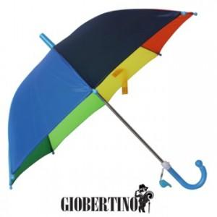

【상세/제작정보】

【인쇄/포장옵션】 | 실크 / OPP(비닐)

【공급단가】 | 수량 | 200~ | 300~ | 500~ | 1,000~ | 2,000~
*VAT별도 | 단가 | 2,240원 | 2,160원 | 2,080원 | 2,000원 | 1,920원

【상품 URL】 | https://dev.easy1.co.kr:443/src/goods_detail.php?gdno=15951

